상품제안서
맞춤제작 PVC 네임택 | 상품코드: S44134

 |  |  |  |  |  |  | 02-713-8555 | www.synergygift.co.kr
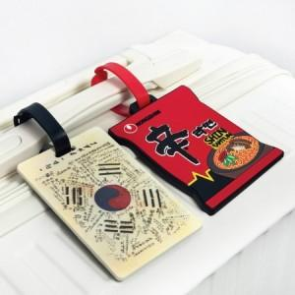 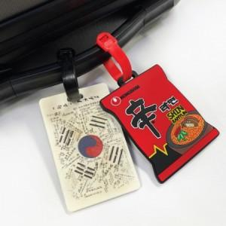 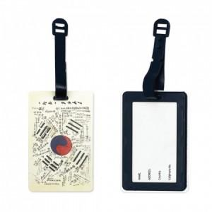

【상세/제작정보】 | <p><span style="font-size: 14pt;">※ 평면형 - UV인쇄 / 입체형 - 실리콘 엠보싱 공예</span></p>

【인쇄/포장옵션】 | 기타인쇄 / OPP(비닐)

【공급단가】 | 수량 | 500~ | 1,000~ | 3,000~ | 5,000~ | 10,000~
*VAT별도 | 평면형 | 2,180원 | 2,130원 | 2,090원 | 2,060원 | 2,020원
 | 입체형 | 2,420원 | 2,360원 | 2,320원 | 2,280원 | 2,230원

【상품 URL】 | https://www.synergygift.co.kr:443/src/goods_detail.php?gdno=44134

